Sheet1
暖冷房負荷のデータを修正しないといけない。・・・
6地域 | 拡張アメダス気象データ |  |  | 暖冷房負荷の出力気温 |  |  |  | 給湯 |  |  | PV |  |  | 本来あるべき姿 （参照：拡張アメダス気象データ）
 | 時刻表記 | 定義 | 気温 | 時刻表記 | 定義 | 気温 | 休日のｽｹｼﾞｭｰﾙ | 時刻表記 | 定義 | 気温 | 時刻表記 | 定義 | 気温 | 時刻表記 | 定義 | 気温 | 休日
 | 1時 | 0時-1時まで | 2.6 | 1時 | 1時-2時まで | 2.6 | OFF | 0時 | 0時-1時まで | 2.6 | 1時 | 0時-1時まで | 2.6 | 0時 | 0時-1時まで | 2.6 | OFF
 | 2時 | 1時-2時まで | 2.9 | 2時 | 2時-3時まで | 2.9 | OFF | 1時 | 1時-2時まで | 2.9 | 2時 | 1時-2時まで | 2.9 | 1時 | 1時-2時まで | 2.9 | OFF
 | 3時 |  | 2.8 | 3時 |  | 2.8 | OFF | 2時 |  | 2.8 | 3時 |  | 2.8 | 2時 |  | 2.8 | OFF
 | 4時 |  | 2.4 | 4時 |  | 2.4 | OFF | 3時 |  | 2.4 | 4時 |  | 2.4 | 3時 |  | 2.4 | OFF
 | 5時 |  | 2.4 | 5時 |  | 2.4 | OFF | 4時 |  | 2.4 | 5時 |  | 2.4 | 4時 |  | 2.4 | OFF
 | 6時 |  | 2.8 | 6時 |  | 2.8 | OFF | 5時 |  | 2.8 | 6時 |  | 2.8 | 5時 |  | 2.8 | OFF
 | 7時 |  | 2.3 | 7時 |  | 2.3 | OFF | 6時 |  | 2.3 | 7時 |  | 2.3 | 6時 |  | 2.3 | OFF
 | 8時 | 7時-8時まで | 2.3 | 8時 | 8時-9時まで | 2.3 | ON | 7時 |  | 2.3 | 8時 |  | 2.3 | 7時 |  | 2.3 | OFF
 | 9時 | 8時-9時まで | 3.7 | 9時 |  | 3.7 | ON | 8時 |  | 3.7 | 9時 |  | 3.7 | 8時 | 8時-9時まで | 3.7 | ON
 | 10時 |  | 5.9 | 10時 |  | 5.9 | ON | 9時 |  | 5.9 | 10時 |  | 5.9 | 9時 |  | 5.9 | ON
 | 11時 |  | 7.7 | 11時 |  | 7.7 | ON | 10時 |  | 7.7 | 11時 |  | 7.7 | 10時 |  | 7.7 | ON
 | 12時 |  | 8.5 | 12時 |  | 8.5 | ON | 11時 |  | 8.5 | 12時 |  | 8.5 | 11時 |  | 8.5 | ON
 | 13時 | 12時-13時まで | 9.3 | 13時 | 13時-14時まで | 9.3 | ON | 12時 |  | 9.3 | 13時 |  | 9.3 | 12時 |  | 9.3 | ON
 | 14時 | 13時-14時まで | 9.8 | 14時 |  | 9.8 | OFF | 13時 |  | 9.8 | 14時 |  | 9.8 | 13時 | 13時-14時まで | 9.8 | ON
 | 15時 |  | 9.6 | 15時 |  | 9.6 | OFF | 14時 |  | 9.6 | 15時 |  | 9.6 | 14時 |  | 9.6 | OFF
 | 16時 |  | 8.9 | 16時 |  | 8.9 | ON | 15時 |  | 8.9 | 16時 |  | 8.9 | 15時 |  | 8.9 | OFF
 | 17時 |  | 7.9 | 17時 |  | 7.9 | ON | 16時 |  | 7.9 | 17時 |  | 7.9 | 16時 |  | 7.9 | ON
 | 18時 |  | 6.9 | 18時 |  | 6.9 | ON | 17時 |  | 6.9 | 18時 |  | 6.9 | 17時 |  | 6.9 | ON
 | 19時 |  | 6.4 | 19時 |  | 6.4 | ON | 18時 |  | 6.4 | 19時 |  | 6.4 | 18時 |  | 6.4 | ON
 | 20時 |  | 6.4 | 20時 |  | 6.4 | ON | 19時 |  | 6.4 | 20時 |  | 6.4 | 19時 |  | 6.4 | ON
 | 21時 |  | 6.4 | 21時 |  | 6.4 | ON | 20時 |  | 6.4 | 21時 |  | 6.4 | 20時 |  | 6.4 | ON
 | 22時 |  | 6.2 | 22時 |  | 6.2 | ON | 21時 |  | 6.2 | 22時 |  | 6.2 | 21時 |  | 6.2 | ON
 | 23時 |  | 6.1 | 23時 |  | 6.1 | OFF | 22時 |  | 6.1 | 23時 |  | 6.1 | 22時 |  | 6.1 | ON
 | 24時 | 23時-24時まで | 5.9 | 24時-1時まで | 24時-1時まで | 5.9 | OFF | 23時 | 23時-24時まで | 5.9 | 0時 | 23時-24時まで | 5.9 | 23時 | 23時-24時まで | 5.9 | OFF
 |  |  |  | ～ |  |  |  |  |  |  |  |  |  |  |  |  | ※このスケジュールで調整すると、以下のSimheatの設定画面と同じになるので分かりやすい
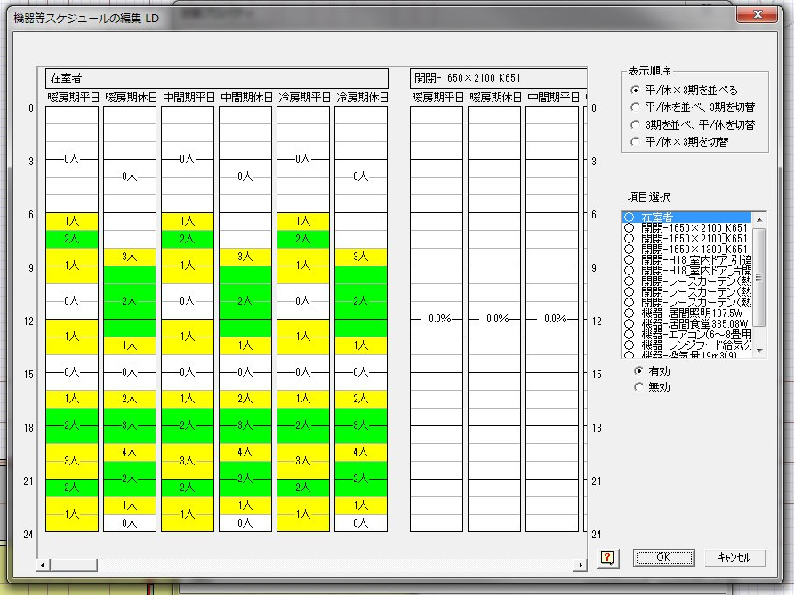
 |  |  |  | 1/1の1時まで

 |  |  |  | 2011.3.4の宮島さんのメール

